Deflactor
Gasto del PIB a precios corrientes, referencia 2013, información histórica (miles de millones de pesos) |  | Gasto del PIB volumen a precios del año anterior encadenado, referencia 2013, información histórica (miles de millones de pesos encadenados) |  |  |  | Metadatos |  | Notas | IPC y medidas subyacentes, base Promedio 2018=100, series referenciales |  | Metadatos |  | Notas | https://si3.bcentral.cl/Siete/ES/Siete/Cuadro/CAP_CCNN/MN_CCNN76/CCNN_HIST13_ENC/CCNN_HIST13_ENC | https://si3.bcentral.cl/Siete/ES/Siete/Cuadro/CAP_PRECIOS/MN_CAP_PRECIOS/IPC_G_2018/IPC_G_2018

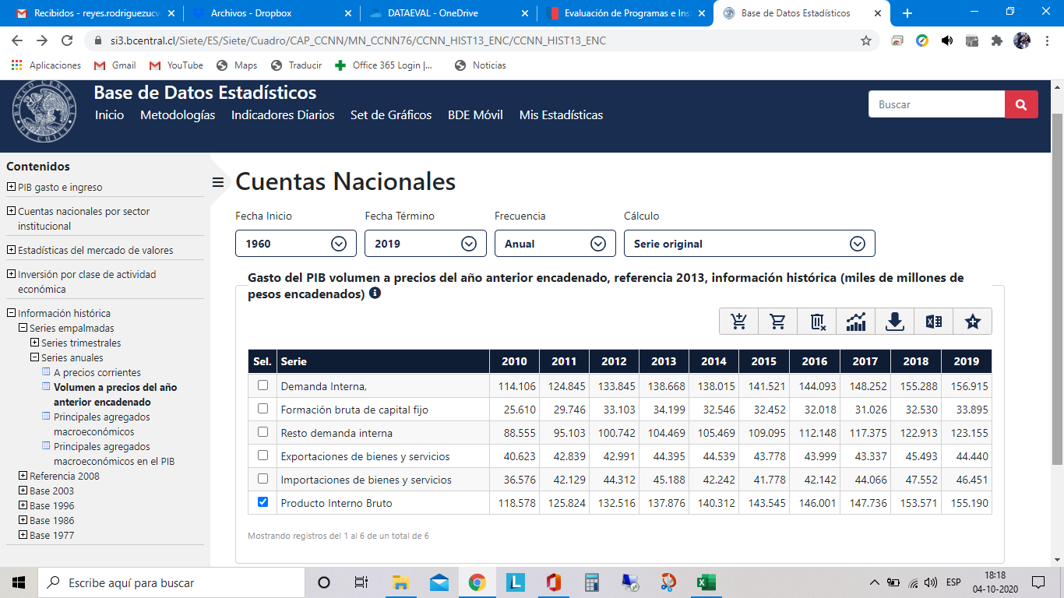
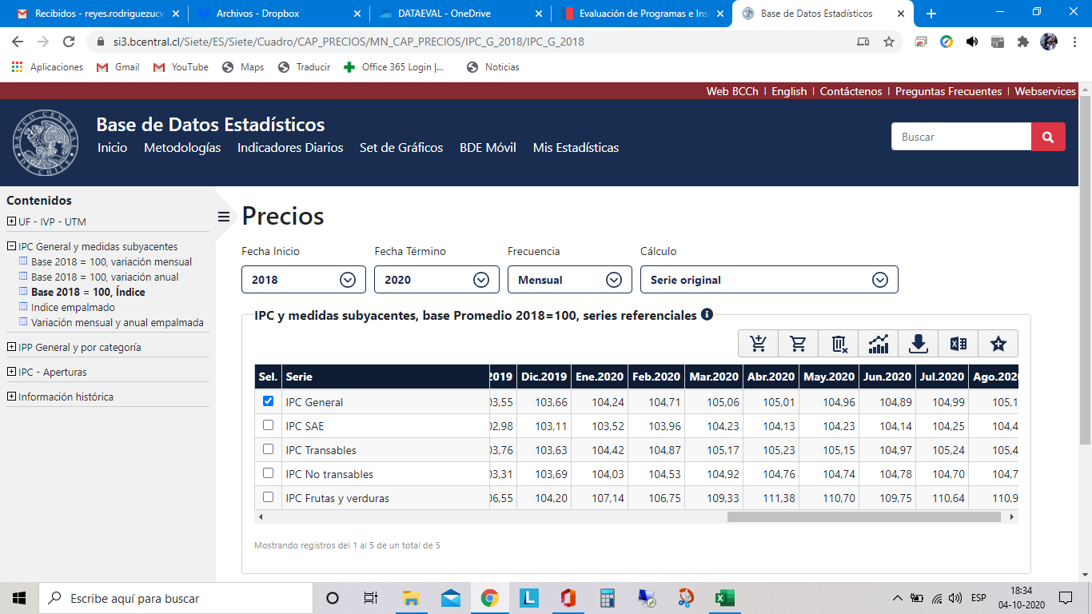
Periodo | 1. Producto Interno Bruto | Periodo | 2. Producto Interno Bruto | Periodo | 3. Deflactor | Nombre y/o definición | Gasto del PIB volumen a precios del año anterior encadenado, referencia 2013, información histórica (miles de millones de pesos encadenados) | Notas | Periodo | 1. IPC General | Nombre y/o definición | IPC y medidas subyacentes, base Promedio 2018=100, series referenciales | Notas
1960-01-01 | 0.00 | 1960-01-01 | 15,939.14 | 1,960 | 0% | Unidad | Miles de millones de pesos | Para el periodo 1960 – 1986, se realizó un empalme estadístico, en el cual se homologaron los resultados del año 1960 a la serie basada en la Compilación de referencia 2013. El sesgo observado entre las dos mediciones nominales para el año 1986, se distribuyó proporcionalmente, obteniéndose series nominales consistentes. A partir de éstas, se estimaron las series en términos reales. | 2018-01-01 | 98.98 | Unidad | Índice | La cifra de inflación del INE considera un decimal. Contiene las series referenciales correspondiente al año base del indicador, desde enero 2018 a diciembre 2018. IPC: Índice de precios al consumidor (IPC). Las variaciones en 12 meses de la serie referencial, se utilizan para efectos de análisis. IPC SAE: Corresponde al IPC menos Alimentos y Energía, es decir, este índice excluye del índice general los productos que componen los índices de Alimentos y Energía. Posee 218 productos y corresponde al 73,16% de la ponderación de la canasta IPC. IPC Productos Transables: muestra la variación que presenta el conjunto de productos que son susceptibles de ser comercializados internacionalmente. Por ejemplo, todos los bienes no perecibles entran en esta categoría. Posee 223 productos, que corresponden al 54,14% de la canasta IPC. IPC Productos No Transables: a la inversa del índice anterior, el índice analítico de Productos No Transables muestra la variación de precios que presenta el conjunto de productos que no son susceptibles de ser comercializados internacionalmente. Representan el 45,86% de la ponderación total del IPC, con 80 productos dentro de esta categoría. IPC Frutas y Verduras Frescas: este índice incluye los productos clasificados como frutas y verduras frescas, que suman 17 productos y representan 2,82% de la canasta IPC.
1961-01-01 | 0.01 | 1961-01-01 | 16,775.19 | 1,961 | 0% | Frecuencia | Anual |  | 2018-02-01 | 99.08 | Frecuencia | Mensual
1962-01-01 | 0.01 | 1962-01-01 | 17,450.68 | 1,962 | 0% | Fuente | Banco Central de Chile |  | 2018-03-01 | 99.28 | Fuente | Instituto Nacional de Estadísticas
1963-01-01 | 0.01 | 1963-01-01 | 18,469.82 | 1,963 | 0% | Base | 2013 |  | 2018-04-01 | 99.55 | Desfase publicación | 8 días terminado el mes
1964-01-01 | 0.01 | 1964-01-01 | 18,942.13 | 1,964 | 0% | Última actualización | 2020-03-18 |  | 2018-05-01 | 99.81 | Base | Promedio 2018 = 100
1965-01-01 | 0.02 | 1965-01-01 | 19,122.14 | 1,965 | 0% | Primera observación | 1960 |  | 2018-06-01 | 99.90 | Última actualización | 2020-09-08
1966-01-01 | 0.03 | 1966-01-01 | 21,270.75 | 1,966 | 0% | Última observación | 2019 |  | 2018-07-01 | 100.22 | Primera observación | Ene.2018
1967-01-01 | 0.04 | 1967-01-01 | 22,039.90 | 1,967 | 0% | Correo de contacto | cuentasnacionales@bcentral.cl |  | 2018-08-01 | 100.31 | Última observación | Ago.2020
1968-01-01 | 0.05 | 1968-01-01 | 22,831.57 | 1,968 | 0% |  |  |  | 2018-09-01 | 100.51 | Correo de contacto | contacto_bde@bcentral.cl
1969-01-01 | 0.07 | 1969-01-01 | 23,730.67 | 1,969 | 0% |  |  |  | 2018-10-01 | 100.91
1970-01-01 | 0.10 | 1970-01-01 | 24,164.70 | 1,970 | 0% |  |  |  | 2018-11-01 | 100.82
1971-01-01 | 0.13 | 1971-01-01 | 26,441.66 | 1,971 | 0% |  |  |  | 2018-12-01 | 100.64
1972-01-01 | 0.25 | 1972-01-01 | 26,171.97 | 1,972 | 0% |  |  |  | 2019-01-01 | 100.75
1973-01-01 | 1.21 | 1973-01-01 | 24,855.72 | 1,973 | 0% |  |  |  | 2019-02-01 | 100.79
1974-01-01 | 9.61 | 1974-01-01 | 25,447.82 | 1,974 | 0% |  |  |  | 2019-03-01 | 101.27
1975-01-01 | 37.43 | 1975-01-01 | 22,161.97 | 1,975 | 0% |  |  |  | 2019-04-01 | 101.54
1976-01-01 | 134.96 | 1976-01-01 | 23,011.35 | 1,976 | 1% |  |  |  | 2019-05-01 | 102.15
1977-01-01 | 300.76 | 1977-01-01 | 25,414.81 | 1,977 | 1% |  |  |  | 2019-06-01 | 102.20
1978-01-01 | 506.24 | 1978-01-01 | 27,372.03 | 1,978 | 2% |  |  |  | 2019-07-01 | 102.43
1979-01-01 | 812.19 | 1979-01-01 | 29,676.29 | 1,979 | 3% |  |  |  | 2019-08-01 | 102.62
1980-01-01 | 1,132.43 | 1980-01-01 | 32,046.43 | 1,980 | 4% |  |  |  | 2019-09-01 | 102.63
1981-01-01 | 1,345.89 | 1981-01-01 | 34,137.57 | 1,981 | 4% |  |  |  | 2019-10-01 | 103.47
1982-01-01 | 1,289.34 | 1982-01-01 | 30,377.56 | 1,982 | 4% |  |  |  | 2019-11-01 | 103.55
1983-01-01 | 1,603.85 | 1983-01-01 | 28,853.39 | 1,983 | 6% |  |  |  | 2019-12-01 | 103.66
1984-01-01 | 1,932.43 | 1984-01-01 | 30,037.44 | 1,984 | 6% |  |  |  | 2020-01-01 | 104.24
1985-01-01 | 2,847.69 | 1985-01-01 | 31,241.92 | 1,985 | 9% |  |  |  | 2020-02-01 | 104.71
1986-01-01 | 3,644.65 | 1986-01-01 | 32,922.01 | 1,986 | 11% |  |  |  | 2020-03-01 | 105.06
1987-01-01 | 4,883.06 | 1987-01-01 | 35,048.93 | 1,987 | 14% |  |  |  | 2020-04-01 | 105.01
1988-01-01 | 6,380.12 | 1988-01-01 | 37,623.31 | 1,988 | 17% |  |  |  | 2020-05-01 | 104.96
1989-01-01 | 7,977.98 | 1989-01-01 | 41,356.81 | 1,989 | 19% |  |  |  | 2020-06-01 | 104.89
1990-01-01 | 10,096.42 | 1990-01-01 | 42,735.47 | 1,990 | 24% |  |  |  | 2020-07-01 | 104.99
1991-01-01 | 13,212.67 | 1991-01-01 | 46,070.71 | 1,991 | 29% |  |  |  | 2020-08-01 | 105.13
1992-01-01 | 16,665.75 | 1992-01-01 | 51,215.30 | 1,992 | 33%
1993-01-01 | 19,924.68 | 1993-01-01 | 54,589.76 | 1,993 | 36%
1994-01-01 | 23,953.80 | 1994-01-01 | 57,335.73 | 1,994 | 42%
1995-01-01 | 29,141.59 | 1995-01-01 | 62,457.70 | 1,995 | 47%
1996-01-01 | 32,173.37 | 1996-01-01 | 66,706.65 | 1,996 | 48%
1997-01-01 | 35,621.37 | 1997-01-01 | 71,661.55 | 1,997 | 50%
1998-01-01 | 37,549.28 | 1998-01-01 | 74,760.61 | 1,998 | 50%
1999-01-01 | 38,246.92 | 1999-01-01 | 74,452.52 | 1,999 | 51%
2000-01-01 | 42,005.19 | 2000-01-01 | 78,418.56 | 2,000 | 54%
2001-01-01 | 45,067.99 | 2001-01-01 | 81,008.76 | 2,001 | 56%
2002-01-01 | 48,044.48 | 2002-01-01 | 83,525.68 | 2,002 | 58%
2003-01-01 | 52,299.89 | 2003-01-01 | 86,942.76 | 2,003 | 60%
2004-01-01 | 60,471.71 | 2004-01-01 | 93,210.93 | 2,004 | 65%
2005-01-01 | 68,831.71 | 2005-01-01 | 98,563.88 | 2,005 | 70%
2006-01-01 | 82,080.22 | 2006-01-01 | 104,790.33 | 2,006 | 78%
2007-01-01 | 90,702.90 | 2007-01-01 | 109,930.64 | 2,007 | 83%
2008-01-01 | 93,854.11 | 2008-01-01 | 113,810.67 | 2,008 | 82%
2009-01-01 | 96,686.36 | 2009-01-01 | 112,030.40 | 2,009 | 86%
2010-01-01 | 111,508.61 | 2010-01-01 | 118,577.65 | 2,010 | 94%
2011-01-01 | 122,006.09 | 2011-01-01 | 125,823.84 | 2,011 | 97%
2012-01-01 | 129,947.34 | 2012-01-01 | 132,515.94 | 2,012 | 98%
2013-01-01 | 137,876.22 | 2013-01-01 | 137,876.22 | 2,013 | 100%
2014-01-01 | 148,599.45 | 2014-01-01 | 140,312.13 | 2,014 | 106%
2015-01-01 | 159,553.35 | 2015-01-01 | 143,544.59 | 2,015 | 111%
2016-01-01 | 169,537.39 | 2016-01-01 | 146,000.77 | 2,016 | 116%
2017-01-01 | 179,756.13 | 2017-01-01 | 147,736.10 | 2,017 | 122%
2018-01-01 | 191,265.95 | 2018-01-01 | 153,570.67 | 2,018 | 125%
2019-01-01 | 198,440.71 | 2019-01-01 | 155,189.98 | 2,019 | 128%
 |  |  |  | 2,020 | 130%

